상품제안서
드리온 가정용 2.1A 2포트 충전기 | 상품코드: S39109

 |  |  |  |  |  |  | 02-713-8555 | www.synergygift.co.kr
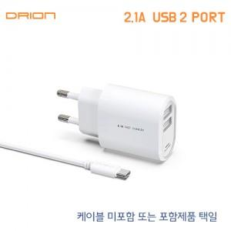

【상세/제작정보】

【인쇄/포장옵션】 | 레이저, 풀칼라 / 포장지포장

【공급단가】 | 수량 | 100~ | 300~ | 500~ | 1,000~ | 3,000~
*VAT별도 | 케이블미포함 | 2,140원 | 2,090원 | 2,020원 | 1,930원 | 1,860원
 | 케이블포함 | 2,470원 | 2,410원 | 2,330원 | 2,220원 | 2,140원

【상품 URL】 | https://www.synergygift.co.kr:443/src/goods_detail.php?gdno=39109

